Acumulada equipo
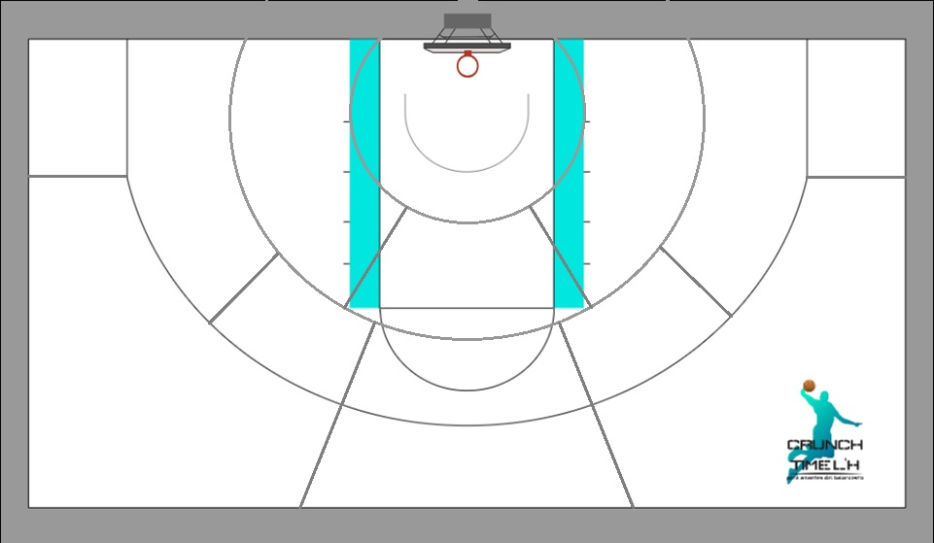
Fecha
Team

1
1
1
1
3
5
7
7

2

2
2
4
6
3
6
2

3
5

4

3
5

4

Tiradores |  | Posiciones de T3 |  |  |  |  |  |  |  |  | Serie
 |  | 1 | 2 | 3 | 4 | 5 | 6 | 7
 |  |  |  |  |  |  |  |  | 0 | 0

 | Posiciones de T2 |  |  |  |  |  |  |  |  |  | Tiros libres
 |  | 1 | 2 | 3 | 4 | 5 | 6 | 7
 |  |  |  |  |  |  |  |  | 0 | 0

 | 1 | 2 | 3 | 4 | 5 |  | 1 | 2 | 3
0 |  |  |  |  |  | 0 |  |  |  | 0 | 0

P1
Fecha
Player

1
1
1
1
3
5
7
7

2

2
2
4
6
3
6
2

3
5

4

3
5

4

 |  | Posiciones de T3 |  |  |  |  |  |  |  |  | Serie
 |  | 1 | 2 | 3 | 4 | 5 | 6 | 7 |  |  | 0
 |  |  |  |  |  |  |  |  | 0 | 0

 | Posiciones de T2 |  |  |  |  |  |  |  |  |  | Tiros libres
 |  | 1 | 2 | 3 | 4 | 5 | 6 | 7
 |  |  |  |  |  |  |  |  | 0 | 0

 | 1 | 2 | 3 | 4 | 5 |  | 1 | 2 | 3
0 |  |  |  |  |  | 0 |  |  |  | 0 | 0

P2
Fecha
Player

1
1
1
1
3
5
7
7

2

2
2
4
6
3
6
2

3
5

4

3
5

4

 |  | Posiciones de T3 |  |  |  |  |  |  |  |  | Serie
 |  | 1 | 2 | 3 | 4 | 5 | 6 | 7 |  |  | 0
 |  |  |  |  |  |  |  |  | 0 | 0

 | Posiciones de T2 |  |  |  |  |  |  |  |  |  | Tiros libres
 |  | 1 | 2 | 3 | 4 | 5 | 6 | 7
 |  |  |  |  |  |  |  |  | 0 | 0

 | 1 | 2 | 3 | 4 | 5 |  | 1 | 2 | 3
0 |  |  |  |  |  | 0 |  |  |  | 0 | 0

P3
Fecha
Player

1
1
1
1
3
5
7
7

2

2
2
4
6
3
6
2

3
5

4

3
5

4

 |  | Posiciones de T3 |  |  |  |  |  |  |  |  | Serie
 |  | 1 | 2 | 3 | 4 | 5 | 6 | 7 |  |  | 0
 |  |  |  |  |  |  |  |  | 0 | 0

 | Posiciones de T2 |  |  |  |  |  |  |  |  |  | Tiros libres
 |  | 1 | 2 | 3 | 4 | 5 | 6 | 7
 |  |  |  |  |  |  |  |  | 0 | 0

 | 1 | 2 | 3 | 4 | 5 |  | 1 | 2 | 3
0 |  |  |  |  |  | 0 |  |  |  | 0 | 0

P4
Fecha
Player

1
1
1
1
3
5
7
7

2

2
2
4
6
3
6
2

3
5

4

3
5

4

 |  | Posiciones de T3 |  |  |  |  |  |  |  |  | Serie
 |  | 1 | 2 | 3 | 4 | 5 | 6 | 7 |  |  | 0
 |  |  |  |  |  |  |  |  | 0 | 0

 | Posiciones de T2 |  |  |  |  |  |  |  |  |  | Tiros libres
 |  | 1 | 2 | 3 | 4 | 5 | 6 | 7
 |  |  |  |  |  |  |  |  | 0 | 0

 | 1 | 2 | 3 | 4 | 5 |  | 1 | 2 | 3
0 |  |  |  |  |  | 0 |  |  |  | 0 | 0

P5
Fecha
Player

1
1
1
1
3
5
7
7

2

2
2
4
6
3
6
2

3
5

4

3
5

4

 |  | Posiciones de T3 |  |  |  |  |  |  |  |  | Serie
 |  | 1 | 2 | 3 | 4 | 5 | 6 | 7 |  |  | 0
 |  |  |  |  |  |  |  |  | 0 | 0

 | Posiciones de T2 |  |  |  |  |  |  |  |  |  | Tiros libres
 |  | 1 | 2 | 3 | 4 | 5 | 6 | 7
 |  |  |  |  |  |  |  |  | 0 | 0

 | 1 | 2 | 3 | 4 | 5 |  | 1 | 2 | 3
0 |  |  |  |  |  | 0 |  |  |  | 0 | 0

P6
Fecha
Player

1
1
1
1
3
5
7
7

2

2
2
4
6
3
6
2

3
5

4

3
5

4

 |  | Posiciones de T3 |  |  |  |  |  |  |  |  | Serie
 |  | 1 | 2 | 3 | 4 | 5 | 6 | 7 |  |  | 0
 |  |  |  |  |  |  |  |  | 0 | 0

 | Posiciones de T2 |  |  |  |  |  |  |  |  |  | Tiros libres
 |  | 1 | 2 | 3 | 4 | 5 | 6 | 7
 |  |  |  |  |  |  |  |  | 0 | 0

 | 1 | 2 | 3 | 4 | 5 |  | 1 | 2 | 3
0 |  |  |  |  |  | 0 |  |  |  | 0 | 0

P7
Fecha
Player

1
1
1
1
3
5
7
7

2

2
2
4
6
3
6
2

3
5

4

3
5

4

 |  | Posiciones de T3 |  |  |  |  |  |  |  |  | Serie
 |  | 1 | 2 | 3 | 4 | 5 | 6 | 7 |  |  | 0
 |  |  |  |  |  |  |  |  | 0 | 0

 | Posiciones de T2 |  |  |  |  |  |  |  |  |  | Tiros libres
 |  | 1 | 2 | 3 | 4 | 5 | 6 | 7
 |  |  |  |  |  |  |  |  | 0 | 0

 | 1 | 2 | 3 | 4 | 5 |  | 1 | 2 | 3
0 |  |  |  |  |  | 0 |  |  |  | 0 | 0

P8
Fecha
Player

1
1
1
1
3
5
7
7

2

2
2
4
6
3
6
2

3
5

4

3
5

4

 |  | Posiciones de T3 |  |  |  |  |  |  |  |  | Serie
 |  | 1 | 2 | 3 | 4 | 5 | 6 | 7 |  |  | 0
 |  |  |  |  |  |  |  |  | 0 | 0

 | Posiciones de T2 |  |  |  |  |  |  |  |  |  | Tiros libres
 |  | 1 | 2 | 3 | 4 | 5 | 6 | 7
 |  |  |  |  |  |  |  |  | 0 | 0

 | 1 | 2 | 3 | 4 | 5 |  | 1 | 2 | 3
0 |  |  |  |  |  | 0 |  |  |  | 0 | 0

P9
Fecha
Player

1
1
1
1
3
5
7
7

2

2
2
4
6
3
6
2

3
5

4

3
5

4

 |  | Posiciones de T3 |  |  |  |  |  |  |  |  | Serie
 |  | 1 | 2 | 3 | 4 | 5 | 6 | 7 |  |  | 0
 |  |  |  |  |  |  |  |  | 0 | 0

 | Posiciones de T2 |  |  |  |  |  |  |  |  |  | Tiros libres
 |  | 1 | 2 | 3 | 4 | 5 | 6 | 7
 |  |  |  |  |  |  |  |  | 0 | 0

 | 1 | 2 | 3 | 4 | 5 |  | 1 | 2 | 3
0 |  |  |  |  |  | 0 |  |  |  | 0 | 0

P10
Fecha
Player

1
1
1
1
3
5
7
7

2

2
2
4
6
3
6
2

3
5

4

3
5

4

 |  | Posiciones de T3 |  |  |  |  |  |  |  |  | Serie
 |  | 1 | 2 | 3 | 4 | 5 | 6 | 7 |  |  | 0
 |  |  |  |  |  |  |  |  | 0 | 0

 | Posiciones de T2 |  |  |  |  |  |  |  |  |  | Tiros libres
 |  | 1 | 2 | 3 | 4 | 5 | 6 | 7
 |  |  |  |  |  |  |  |  | 0 | 0

 | 1 | 2 | 3 | 4 | 5 |  | 1 | 2 | 3
0 |  |  |  |  |  | 0 |  |  |  | 0 | 0

P11
Fecha
Player

1
1
1
1
3
5
7
7

2

2
2
4
6
3
6
2

3
5

4

3
5

4

 |  | Posiciones de T3 |  |  |  |  |  |  |  |  | Serie
 |  | 1 | 2 | 3 | 4 | 5 | 6 | 7 |  |  | 0
 |  |  |  |  |  |  |  |  | 0 | 0

 | Posiciones de T2 |  |  |  |  |  |  |  |  |  | Tiros libres
 |  | 1 | 2 | 3 | 4 | 5 | 6 | 7
 |  |  |  |  |  |  |  |  | 0 | 0

 | 1 | 2 | 3 | 4 | 5 |  | 1 | 2 | 3
0 |  |  |  |  |  | 0 |  |  |  | 0 | 0

P12
Fecha
Player

1
1
1
1
3
5
7
7

2

2
2
4
6
3
6
2

3
5

4

3
5

4

 |  | Posiciones de T3 |  |  |  |  |  |  |  |  | Serie
 |  | 1 | 2 | 3 | 4 | 5 | 6 | 7 |  |  | 0
 |  |  |  |  |  |  |  |  | 0 | 0

 | Posiciones de T2 |  |  |  |  |  |  |  |  |  | Tiros libres
 |  | 1 | 2 | 3 | 4 | 5 | 6 | 7
 |  |  |  |  |  |  |  |  | 0 | 0

 | 1 | 2 | 3 | 4 | 5 |  | 1 | 2 | 3
0 |  |  |  |  |  | 0 |  |  |  | 0 | 0

